月度物资采购计划
附件3
新鑫 公司4 月度零星物资申购（采购）计划表--蒙古属地
 | 编制单位： |  |  |  | 计划编号： |  |  |  |  |  | 编制日期：
物资编码 | 物资名称 | 规格型号 | 计量单位 | 本年度计划消耗定额 | 本期需求计划数量 | 安全库存数量 | 现有库存数量 | 已报计划 未到货数量 | 计划采购数量 |  |  | 预计采购单价 | 预计采购金额（万元） | 运输方式（空运/海运） | 要求现场交货日期 | 备注 | 计划提报联系技术人员
 |  |  |  |  |  |  |  |  | 合计 | 国内采购数量 | 境外自采数量
1003010539 | 螺栓 | M20×90（12.9级） | 套 |  | 1,000 |  | 0 |  | 1,000 |  |  |  | 0 |  | 2025-04-20 | 4月底检修需要（加急） | 选矿厂：陈强
0703010134 | 氧气表 |  |  |  | 30 |  | 0 |  | 30 |  |  |  | 0 |  | 2025-04-20 | 4月底检修需要（加急） | 选矿厂：陈强
0703010134 | 乙炔表 |  |  |  | 30 |  | 0 |  | 30 |  |  |  | 0 |  | 2025-04-20 | 4月底检修需要（加急） | 选矿厂：陈强
0703010064 | 氧气带 |  |  |  | 15 |  | 0 |  | 15 |  |  |  | 0 |  | 2025-04-20 | 4月底检修需要（加急） | 选矿厂：陈强
0703010064 | 乙炔带 |  |  |  | 15 |  | 0 |  | 15 |  |  |  | 0 |  | 2025-04-20 | 4月底检修需要（加急） | 选矿厂：陈强
0903010265 | 割枪 | G01-100 | 把 |  | 30 |  | 0 |  | 30 |  |  |  | 0 |  | 2025-04-20 | 4月底检修需要（加急） | 选矿厂：陈强
0903010217 | 电焊机快速接头 | DKJ 35-50 | 套 |  | 50 |  | 0 |  | 50 |  |  |  | 0 |  | 2025-04-20 | 4月底检修需要（加急） | 选矿厂：陈强
1103010235 | 锰钢板 | S=20mm 1.5m×6m | 张 |  | 5 |  | 0 |  | 5 |  |  |  | 0 |  | 2025-04-20 | 4月底检修需要（加急） | 选矿厂：陈强
1103010252 | H型钢 | 200mm×200mm×8mm×12mm×6000mm | 根 |  | 10 |  | 0 |  | 10 |  |  |  | 0 |  | 2025-04-20 | 4月底检修需要（加急） | 选矿厂：陈强
1103010253 | H型钢 | 160mm×160mm×8mm×13mm×6000mm | 根 |  | 10 |  | 0 |  | 10 |  |  |  | 0 |  | 2025-04-20 | 4月底检修需要（加急） | 选矿厂：陈强
1003010538 | 双头螺栓 | M24×140mm | 套 |  | 100 |  | 0 |  | 100 |  |  |  | 0 |  | 2025-04-20 | 4月底检修需要（加急） | 选矿厂：陈强
0904010300 | 开口梅花扳手 | 36 | 把 |  | 8 |  | 0 |  | 8 |  |  |  | 0 |  | 2025-04-20 | 4月底检修需要（加急） | 选矿厂：陈强
0317040340 | 衬胶双面密封闸板阀 | Z42J DN300 | 个 |  | 6 |  | 0 |  | 6 |  |  |  | 0 |  | 2025-04-20 | 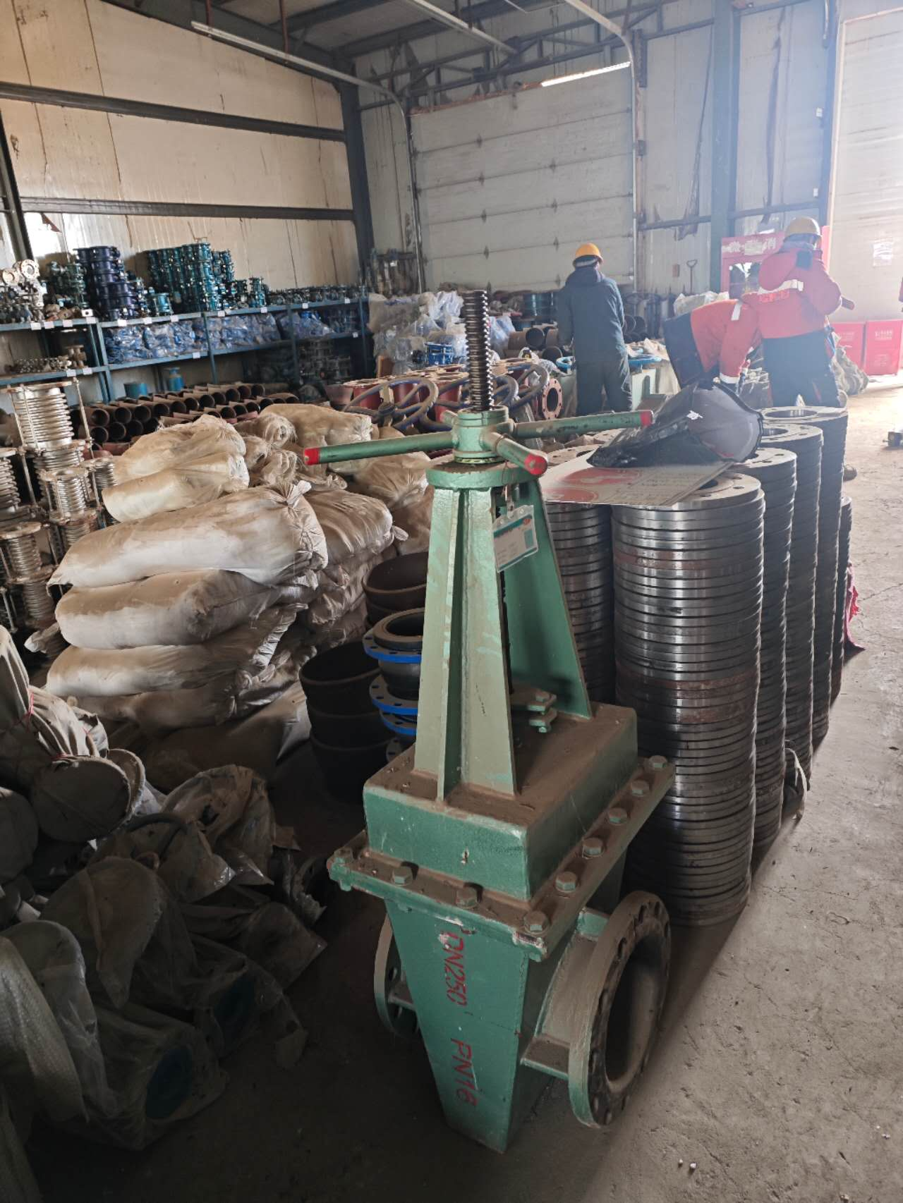 4月底检修需要（加急） | 选矿厂：陈强
1108020449 | 高分子聚乙烯管 | DN325 | 根 |  | 30 |  | 0 |  | 30 |  |  |  | 0 |  | 2025-04-20 | 4月底检修需要（加急） | 选矿厂：陈强
1103010254 | 不锈钢槽钢 | [140mm*6m | 根 |  | 20 |  | 0 |  | 20 |  |  |  | 0 |  | 2025-04-20 | 4月底检修需要（加急） | 选矿厂：陈强
0901010077 | 水表 | DN65 | 个 |  | 2 | 1 | 1 |  | 2 |  |  |  | 0 |  |  | 所供货水表需已通过标准计量局检测 | 物资设备部：刘天助
0901010121 | 水表 | DN100 | 个 |  | 4 | 1 | 1 |  | 4 |  |  |  | 0 |  |  | 所供货水表需已通过标准计量局检测 | 物资设备部：刘天助
0901010147 | 水表 | DN80 | 个 |  | 2 | 1 |  |  | 3 |  |  |  | 0 |  |  | 所供货水表需已通过标准计量局检测 | 物资设备部：刘天助
 |  |  |  |  |  |  |  |  | - |  |  |  | 0 |  |  | 35kV水源线路隐患治理（XXEM提报） | XXEM公司：尹学民
 |  |  |  |  |  |  |  |  | - |  |  |  | 0
金额合计 |  |  |  |  | —— | —— | —— | —— |  |  |  |  | -
说明： | 1.采购计划中物资名称均需按照物资编码来统一规范对应，如为新增采购物资，请由仓库按照物资属性预先增加物资编码。
 | 2.请保留表中公式不变，不得删除。
 | 3.表中数量列如无数据请填0。
公司负责人： |  |  | 分管领导： |  |  |  |  | 财务部： |  |  |  | 商务部： |  | 制表人：

